CV CMX
CURRICULA CORPORATIVA FCMX

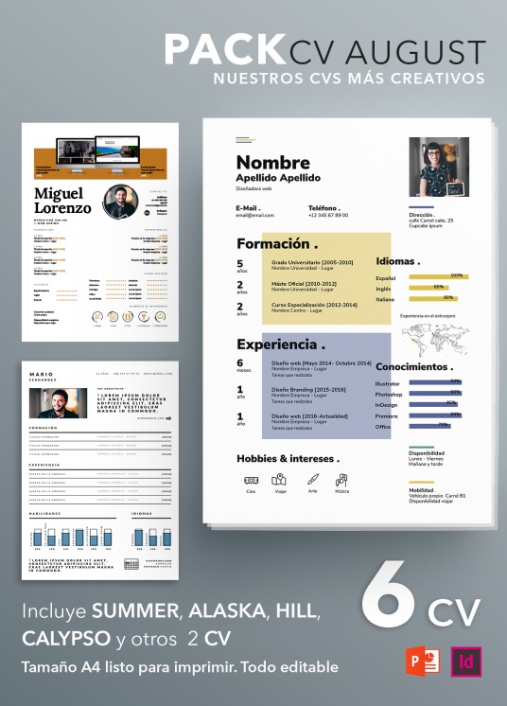
INFORMACION PERSONAL
NOMBRE | JULIO CESAR CONSTANTINO GUERRERO
GENERO | MASCULINO
ESTADO CIVIL | CASADO
EDAD | 41
NACIONALIDAD | MEXICANA
DOMICILIO | ANTIGUO CAMINO A SAN ISIDRO, CHIGNAUTLA, PUEBLA
TELEFONO | 2313194650
CORREO ELECTRONICO | julioconstantinop@gmail.com
REDES SOCIALES | fb julio constantino

INFORMACION LABORAL
FECHA DE INGRESO A LA FCMX | 2018-03-01
FECHA DE CIERRE DE ACTIVIDADES | INDEFINIDO
ESTATUS | ACTIVO
AREA DE ESPECIALIDAD O EXPERTIZ | PLANEACIÓN ESTRATÉEGICA Y ASISTENCIA TECNICA
TIPO DE PARTICIPACIÓN O APORTE A LA FCMX | DESARROLLO Y PUEST EN MARCHA DEL PROGRAMA CANASTAS VERDES
 | DESARROLLO DE NEGOCIOS FRUTAS CONGELADAS Y SUPERALIMENTOS

INFORMACIÓN ACADEMICA
TITULO | ING. AGROHIDRAULICO
ESTUDIOS ADICIONALES | DIPLOMADO EN DESARROLLO DE NEGOCIOS ORGÁNICOS, DIPLOMADO EN FORMACION DE EMPRESAS RURALES, DIPLOMADO PLANEACION EN BASE DE RESULTADOS
INSTITUCIÓN DE ESTUDIO | UNIVERSIDAD ANAHUAC, INCA RURAL, UNAM Y SHCP
CEDULA PROFESIONAL | 3557945
CERTIFICACIONES O ACREDITACIONES | INSPECTOR ORGANICO (BAC),ECO217 (CONOCER)

